Sheet1
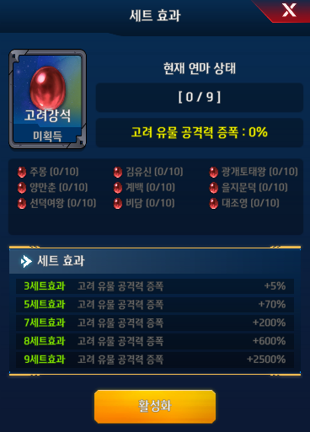
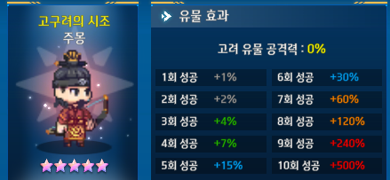

 |  |  | 8성 | 120 | 7
 |  |  | 8성 | 120 | 12

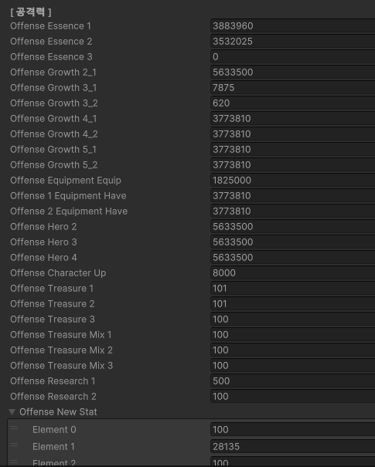

 |  | kira | kira

 |  | 무기 | 무기
장비장착 | OffenseEquipmentEquip
장비보유 | Offense1EquipmentHave
장비보유근력 | Offense2EquipmentHave

장비증폭 | Offense1EquipmentHaveUp
장비증폭 | Offense2EquipmentHaveUp

 |  | 어빌 | 어빌
 | OffenseGrowth3_1 | 11465 | 11465
 | OffenseGrowth3_2 | 5345 | 5345
 | 스킬숙련도 빠짐

 |  | 영웅 | 영웅
 | OffenseHero2 | 25580 | 25580
 | OffenseHero3 | 24080 | 24080
 | OffenseHero4 | 2160 | 2160

 |  | 유물 | 유물
 | OffenseTreasure1 | 1420 | 1420
 | OffenseTreasure2 | 1515 | 1515
 | OffenseTreasure3 | 100 | 100
 | OffenseTreasureMix1 | 975 | 975
 | OffenseTreasureMix2 | 375 | 375
 | OffenseTreasureMix3

 |  | 패기 | 패기
 | newpower
 | newAwakepower

